0.添架申込書
・この様式はエネコムに対し、以下の申込みを行う際に使用します(a, bは混在させず分けて作成してください)
a. エネコム柱への添架申込み
b. エネコムが他社柱に設置した突き出し金物への添架申込み (別途電柱所有者の承諾が必要)
・書類一式をPDF化し、電子メールに添付のうえ送付ください(件名は「添架申込書(電柱番号〇〇号)」を希望)
・申込前に弊社HPにて注意事項および最新様式が公開されていないかをご確認ください
 |  |  |  |  |  |  |  | 関係者外秘

 |  |  |  |  |  |  | 第 号
 |  |  |  |  |  |  | 20 年 月 日

... 押印不要。
株式会社エネコム
技術本部長 殿
 |  |  |  |  | （申込者）
 |  |  |  |  | 住 所 | 〒

 |  |  |  |  | 会社名
 |  |  |  |  | 代 表 者 名
 |  |  |  |  | 担当者
 |  |  |  |  | E-mail

 | 添架申込書

 | 貴社所有の設備に当社の○○○○○○○設備を下記のとおり添架したいので申し込みします。 なお、添架可否の調査に要した費用は、貴社からの請求に基づき支払います。

 |  |  |  | 記

１．添架場所
 | ○ ○ 県 ○ ○ 市 ○ ○ ○ ○ ○
 | （電柱番号 ： 計 本）

２．添架の理由

３．添架工事予定期間
 | 20 年 月 日 |  | ～ | 20 年 月 日

... 突出し金物の共用利用申込時は記入不要。
４．諸費用請求先
(1) | 年間利用料(添架料金)
 | 請求先 | 住 所 | 〒 | 〇〇県〇〇市
 |  | 会社名
 |  | 代表者名
 |  | 電話番号
 | 請求書 送付先 | 住 所 | 〒 | 〇〇県〇〇市
 |  | 会社名
 |  | 部署・担当者等
 |  | 電話番号
... (1)と同じ請求先・請求書送付先の場合も記載する。
(2) | 調査料金
 | 請求先 | 住 所 | 〒 | 〇〇県〇〇市
 |  | 会社名
 |  | 代表者名
 |  | 電話番号
 | 請求書 送付先 | 住 所 | 〒 | 〇〇県〇〇市
 |  | 会社名
 |  | 部署・担当者等
 |  | 電話番号

５．地権者との対応
 | 当社設備の添架について、地権者およびその他関係者からの承諾は得ています。

... 添架申込み場所を明記する。平面図で確認が可能な場合は省略可能。
... 添架電線経路，径間距離，電柱番号および添架電柱位置を明記する。
６．添付書類
(1) | 位置図 (添架者書式）
(2) | 平面図 (添架者書式）
... 電柱毎の写真に装柱状況を朱書きする。添架電線の地上高，既設設備との離隔距離を明記する。
(3) | 装柱図
... 添架線種・外径・重量，吊線種別・外径・重量を明記する。
(4) | 添架物明細書
... 上記がわかる資料を添付する。
(5) | 添架物諸元表 (仕様書等)
(6) | 工事の施工者および保守担当者の届

 |  |  |  |  |  |  |  | 以 上

3.装柱図
黄色枠内の作成方法メモは印刷されません
関係者外秘

装柱図(添架申込)（電柱毎） | 電柱番号： | ○○幹1-1
（電柱番号写真） | （添架希望位置状態が判る電柱全体写真）

・電柱番号がはっきり判る写真を添付
・新設ケーブルを赤線で記載
・添架位置の地上高、突出し金物等記載

（添架設備の取付状況の拡大写真） | (その他)

 | 凡例
 |  | エネコムケーブル
 |  | 申請ケーブル
 |  | 突出し金物(新設分)
 |  | 接続箱(クロージャ)
 |  | ケーブル標示札

 | 連絡事項
 | ・
 | ・
 | ・

 | エネコムケーブル標示札
 | (設置電柱： )

・新設ケーブルを赤線で記載
・エネコムケーブルを青矢印で図示
・離隔、突き出し金物等を記載
・凡例は適宜追加・修正可
・連絡事項があれば記載 (任意)
・金物共用の場合はエネコムケーブルの 標識札の内容が判読できる写真を添付
(当該柱にない場合は近隣のものを添付)

3.記入例(柱)
記入例(柱)
黄色枠内の作成方法メモは印刷されません
関係者外秘

装柱図(添架申込)（電柱毎） | 電柱番号： |  | 藤ノ森幹1-1
（電柱番号写真） | （添架希望位置状態が判る電柱全体写真）

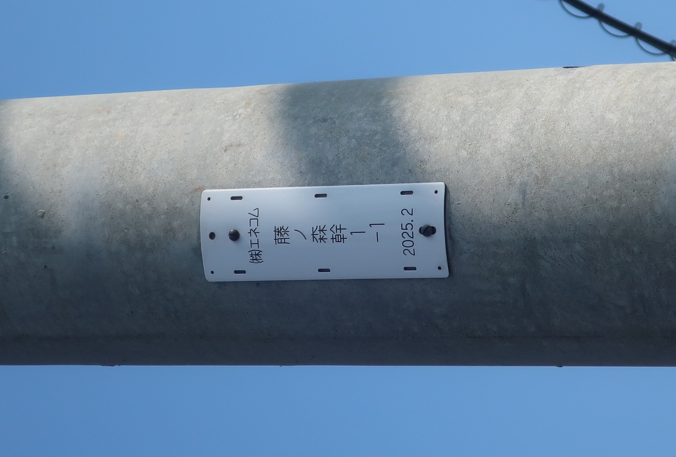
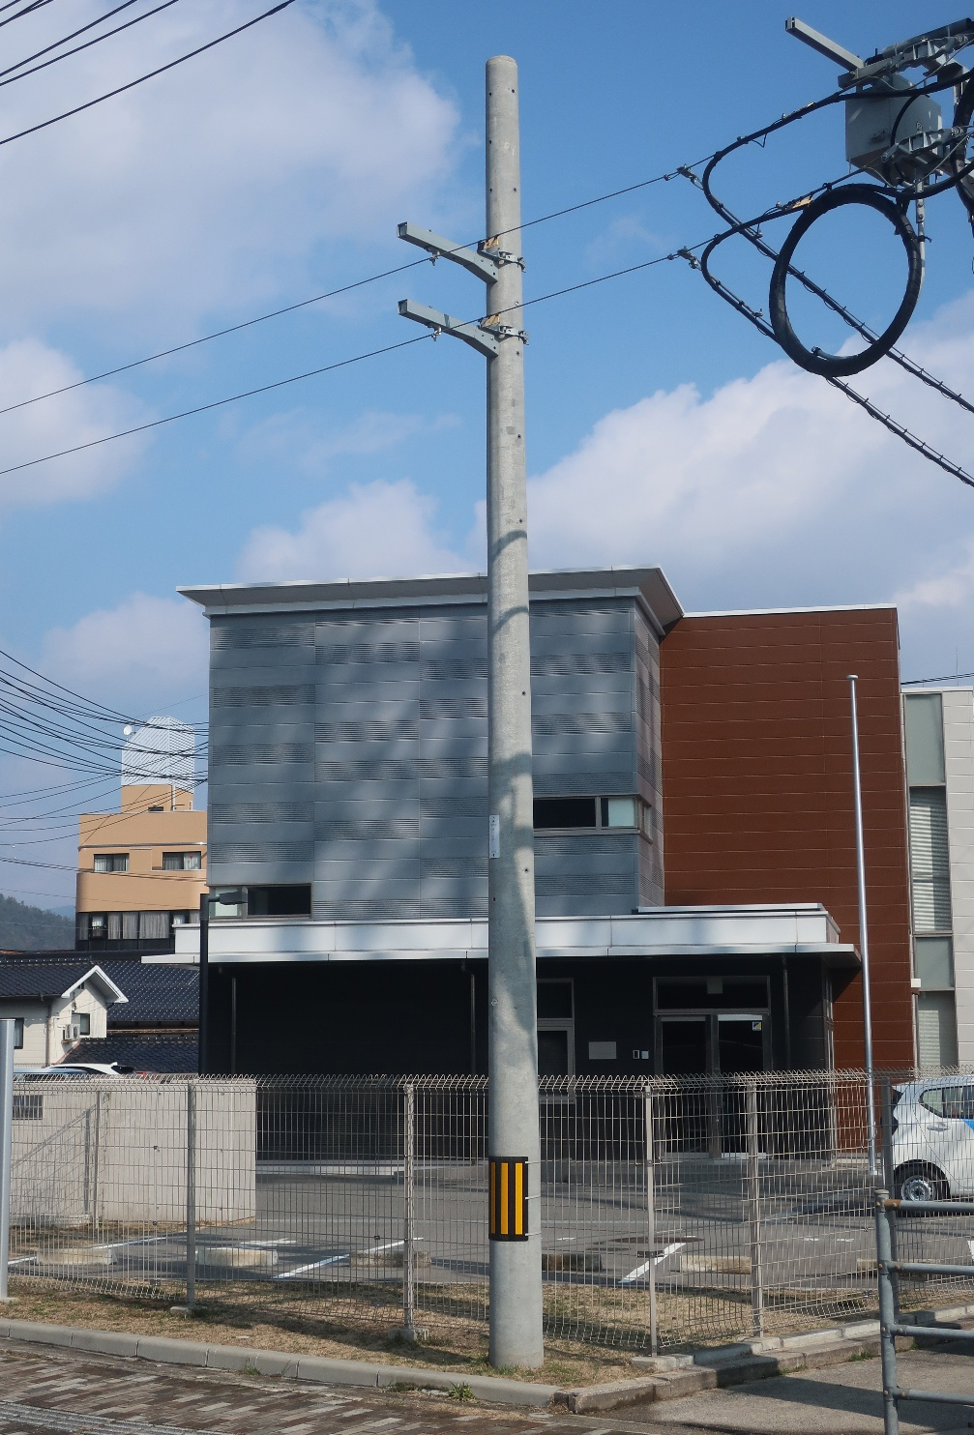
地上高 5.5m

・電柱番号がはっきり判る写真を添付
・新設ケーブルを赤線で記載
・添架位置の地上高、突出し金物等記載

（添架設備の取付状況の拡大写真） | (その他)

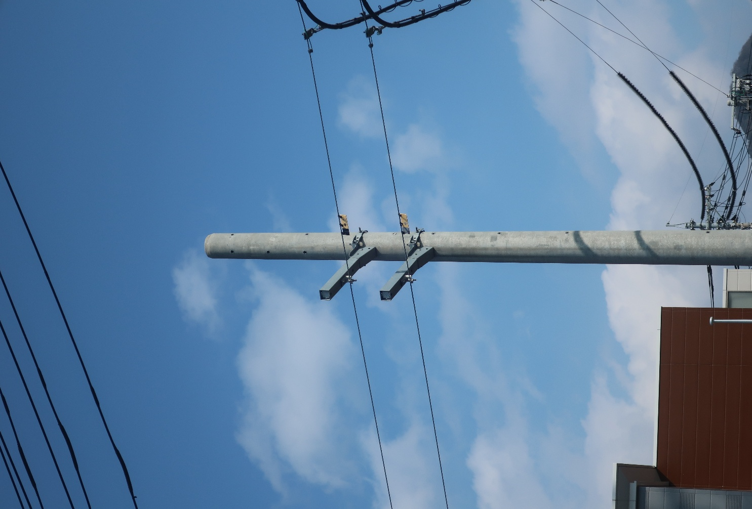
離隔 0.3m
 | 凡例
 |  |  | エネコムケーブル
 |  |  | 申請ケーブル
 |  |  | 突出し金物(新設分)
 |  |  | 接続箱(クロージャ)
 |  |  | ケーブル標示札

 | 連絡事項
 | ・ | 腕金F75取付
 | ・
 | ・

 | エネコムケーブル標示札
 | (設置電柱： )

・新設ケーブルを赤線で記載
・エネコムケーブルを青矢印で図示
・離隔、突き出し金物等を記載
・凡例は適宜追加・修正可
・連絡事項があれば記載 (任意)
・金物共用の場合はエネコムケーブルの 標識札の内容が判読できる写真を添付
(当該柱にない場合は近隣のものを添付)

3.記入例(金物)
記入例(金物)
黄色枠内の作成方法メモは印刷されません
関係者外秘

装柱図(添架申込)（電柱毎） | 電柱番号： |  | 藤ノ森幹1-1
（電柱番号写真） | （添架希望位置状態が判る電柱全体写真）

地上高 5.8m

サンプル写真のため
当社電柱番号札となっておりますが、
実際は他社さまの電柱番号札となります

・電柱番号がはっきり判る写真を添付
・新設ケーブルを赤線で記載
・添架位置の地上高、突出し金物等記載

（添架設備の取付状況の拡大写真） | (その他)

離隔 0.3m
 | 凡例
 |  |  | エネコムケーブル
 |  |  | 申請ケーブル
 |  |  | 突出し金物(新設分)
 |  |  | 接続箱(クロージャ)
 |  |  | ケーブル標示札

 | 連絡事項
 | ・ | 外穴利用希望
 | ・
 | ・

 | エネコムケーブル標示札
 | (設置電柱：藤ノ森幹1-1 )

・新設ケーブルを赤線で記載
・エネコムケーブルを青矢印で図示
・離隔、突き出し金物等を記載
・凡例は適宜追加・修正可
・連絡事項があれば記載 (任意)
・金物共用の場合はエネコムケーブルの 標識札の内容が判読できる写真を添付
(当該柱にない場合は近隣のものを添付)

